Prototipo
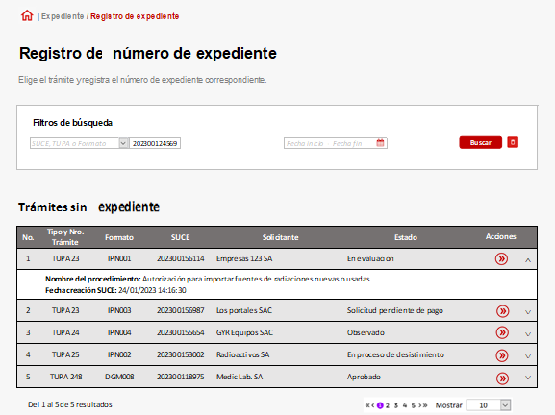

Visualización de filtros de búsqueda

Registro de campos desplegados de los filtros de búsqueda | Registro de campos desplegados de los filtros de búsqueda

Buscar y limpiar filtros | Buscar y limpiar filtros

Cinta: Desplegable
 | Cinta: Desplegable

